3 bloki (LV)
 |  | Šis ir jaunās TVP tīmekļvietnes skatlogs, kurā varat izvietot saites uz tīmekļvietnē izveidotajām lapām.

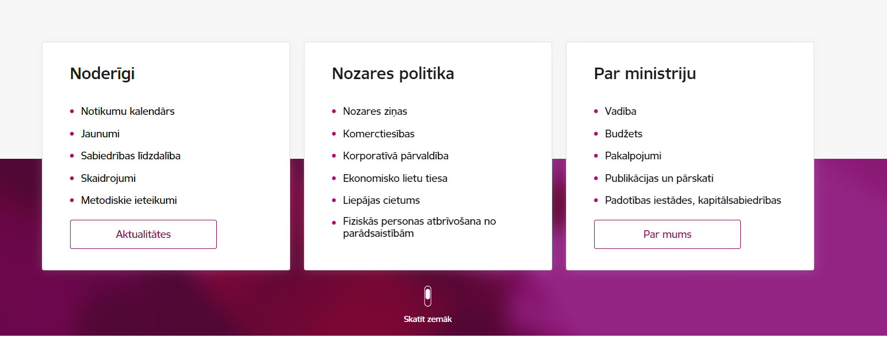
Pirmo jeb kreisās malas bloku izmanto saturam, kas lapas apmeklētājam varētu būt noderīgs uzreiz. Šeit ministrija attēlo svarīgāko informāciju. | Otro jeb vidējo bloku izmanto kā informatīvu sleju informācijai par nozari vai nozarēm, nozaru aktualitātēm vai notikumiem. | Trešo, jeb labās puses bloku, izmanto informācijas izvietošanai par pašu ministriju, piemēram, kontakti saziņai, darba laiki, adreses un cita nepieciešamā informācija. |  | Vizuāls piemērs
Ministrijas 3 bloki
1. bloks | 2. bloks | 3. bloks
Noderīgi | Nozaru politika / Nozare (jāizvēlas vai nu "Nozaru politika" vai "Nozare". Nevajadzīgo dzēst.) | Par ministriju / Kontakti (jāizvēlas vai nu "Par ministriju" vai "Kontakti". Nevajadzīgo dzēst.)
Nosaukums ar pievienotu saiti 1 | Nosaukums ar pievienotu saiti 1 | Nosaukums ar pievienotu saiti 1
Nosaukums ar pievienotu saiti 2 | Nosaukums ar pievienotu saiti 2 | Nosaukums ar pievienotu saiti 2
Nosaukums ar pievienotu saiti 3 | Nosaukums ar pievienotu saiti 3 | Nosaukums ar pievienotu saiti 3
Nosaukums ar pievienotu saiti 4 | Nosaukums ar pievienotu saiti 4 | Nosaukums ar pievienotu saiti 4
Nosaukums ar pievienotu saiti 5 | Nosaukums ar pievienotu saiti 5 | Nosaukums ar pievienotu saiti 5
[nosaukums ar pievienotu saiti 6] | [nosaukums ar pievienotu saiti 6] | [nosaukums ar pievienotu saiti 6]
[nosaukums ar pievienotu saiti 7] | [nosaukums ar pievienotu saiti 7] | [nosaukums ar pievienotu saiti 7]

Jānorāda saites nosaukums un jāpievieno atbilstošā saite no esošās mājaslapas. Kad jaunā tīmekļvietne tiks veidota, saitēm tiks pievienotas atbilstošas saites uz jaunajā TVP tīmekļvietnē izveidotām lapām.
 |  |  | Katrā blokā var ievietot max. 7 izvēles saites, izceļot svarīgāko, vai 5 saites + aktīvo pogu, kas aizved uz tematiski lielāku, plašāku apakšsadaļu.

